상품제안서
스핀 스퀘어 USB C타입 OTG 메모리 | 상품코드: F17368

 |  |  |  |  |  |  | 02-412-0044 | www.easy1.co.kr
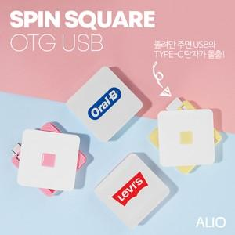

【상세/제작정보】 | <p>* 최소수량 100개 이하 인쇄비 일괄 30000 (vat별도)</p><p>&nbsp;&nbsp;</p>

【인쇄/포장옵션】 | 풀칼라, 개별인쇄 / 포장지포장

【공급단가】 | 수량 | 100~ | 300~ | 500~ | 1,000~ | 2,000~
*VAT별도 | 8G | 6,610원 | 6,510원 | 6,360원 | 6,100원 | 5,850원
 | 16G | 7,200원 | 7,090원 | 6,930원 | 6,650원 | 6,370원
 | 32G | 8,190원 | 8,060원 | 7,870원 | 7,560원 | 7,240원
 | 64G | 8,970원 | 8,830원 | 8,620원 | 8,280원 | 7,930원

【상품 URL】 | https://dev.easy1.co.kr:443/src/goods_detail.php?gdno=17368

